Resistividad Suelo
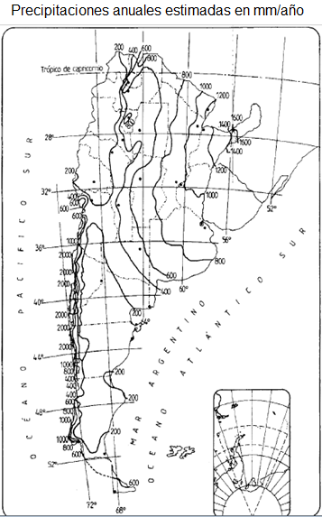
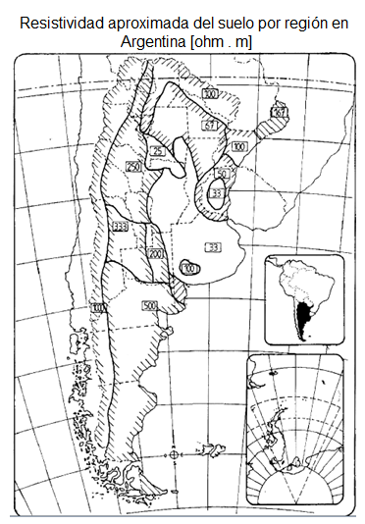
Resitividad del Suelo

 | Tipo de suelo | Arcillas
 | Precipitaciones Anuales | A

Resistividad |  | 10 Ω

